М-10-3, А-10-2
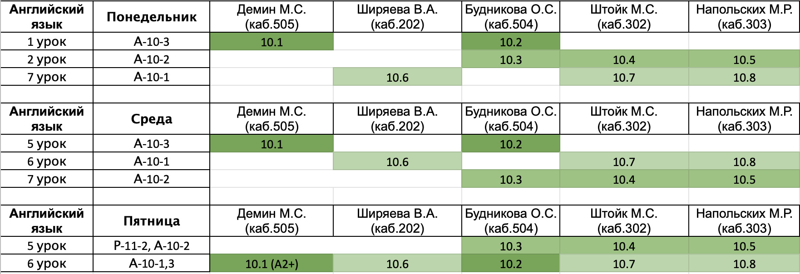
Понедельник |  |  |  |  | Булгаков Иван Сергеевич
 | Предмет | Группа | Учитель | Кабинет | Винник Петр Даниилович
1 | русский | А-10-2 | Перхулова | 204 | Волков Алексей Дмитриевич
2 | Английский | А-10-2 | см.таблицу после субботы |  | Гаврикова Александра Андреевна
3 | Информатика | И-10-3 | Афонин/Ляпин | 502/401 | Заикин Тимофей Евгеньевич
4 | Информатика | И-10-3 | Афонин/Ляпин | 502/401 | Кочулина Полина Владимировна
5 | ОКНО |  |  |  | Марков Михаил Александрович
6 | ОКНО |  |  |  | Шимохин Алексей Иванович | 🧡
7 | ОБЖ | А-10-2 | Кручинина | 404 | Шалимов Дмитрий Александрович
8 |  |  |  |  | Челнокова Софья Евгеньевна
9

Среда
 | Предмет | Группа | Учитель | Кабинет
1 | физика | И-10-3 | Щербина | 308
2 | физика | И-10-3 | Щербина | 308
3 | алгебра | И-10-3 | Козодой/Щербина | 403/201
4 | алгебра | И-10-3 | Козодой/Щербина | 403/201
5 | ОКНО
6 | русский | А-10-2 | Перхулова | 305
7 | Английский | А-10-2 | см.таблицу после субботы
8 | алгебра | И-10-3 | Козодой | 403
9 | алгебра | И-10-3 | Козодой | 403

Четверг
 | Предмет | Группа | Учитель | Кабинет
1 | Лит-ра | И-10-3 | Зенкина | 405
2 | Лит-ра | И-10-3 | Зенкина | 405
3 | физика | И-10-3 | Щербина | 308
4 | физика | И-10-3 | Щербина | 308
5 | алгебра | И-10-3 | Козодой | 405
6 | алгебра | И-10-3 | Козодой | 405
7 | География | И-10-3 |  | 305
8 | История | И-10-3 | Казаков | 207
9 | История | И-10-3 | Казаков | 207

Пятница
 | Предмет | Группа | Учитель | Кабинет
1 | Информатика | И-10-3 | Афонин/Ляпин | 502/401
2 | Информатика | И-10-3 | Афонин/Ляпин | 502/401
3 | Геометрия | И-10-3 | Булатова | 207
4 | Геометрия | И-10-3 | Булатова | 207
5 | Английский | А-10-2 | см.таблицу после субботы
6 | Биология | А-10-2 | Смолянова | 407
7 | обществознание | И-10-3 | Мусихин | 203
8 | МХК | И-10-3 | Хамидова | 405
9

Суббота
 | Предмет | Группа | Учитель | Кабинет
1 | физика | И-10-3 | Щербина | 308
2 | физика | И-10-3 | Щербина | 308
3 | география | И-10-3 |  | 305
4 | химия | И-10-3 | Поболелова | 207
5 | Геометрия | И-10-3 | Булатова | 406
6 | Геометрия | И-10-3 | Булатова | 406
7 | физ-ра |  |  | спорт.зал
8
9

